Sheet1
KASHIWARP
 | 入力シート

記入例シートをご参考にご記入ください。
 | 申請の日付
* |  |  |  |  | 今日は 2026/07/14 です。

 | KASHIWARPの利用ポリシーを遵守することに同意しますか
 | 同意がない場合審査をしません。
*

 | KASHIWARPのデータ取り扱いセキュリティーチェックリストを満たしていますか
 | 満たしていない場合審査をしません。チェックリストを添付して提出して下さい。
*

 | 利用区分
*

 | 利用者区分
*

 | コース
 | 利用開始日および契約期間・料金の取扱い 契約などの手続きの都合により、利用開始日が希望月の1日を過ぎる場合は、利用開始日や契約期間についてご相談させていただきます。 月単位の契約のため、月の途中からの契約開始の際にも月初からの満額請求を行う場合がございます。
 | 上記内容に同意しますか？
 | 4月 | 5月 | 6月 | 7月 | 8月 | 9月 | 10月 | 11月 | 12月 | 1月 | 2月 | 3月

 | 事務局記入欄
 | 価格(円・税抜） | コース | 単価 | 月数 | アカデミックのため50%の割引
 | 0

 | 利用申請情報

 | 研究課題のタイトル
*

 | 研究課題の内容 (NCCEが提示するKASHIWARP提供の目的に合うところを記入してください。)
*

 | 研究代表者
 | 所 属
 | 職 名
 | 氏 名
 | 所在地
 | 電 話
 | E-mail

 | 情報管理責任者
 | 所 属
 | 職 名
 | 氏 名
 | 所在地
 | 電 話
 | E-mail

 | 申請者
 | 所 属
 | 職 名
 | 氏 名
 | 所在地
 | 電 話
 | E-mail

 | 請求書類送付先
 | E-mail
 | 所 属
 | 職 名
 | 氏 名
 | 所在地（郵送の場合）
 | 電 話
 | E-mail
 | 支払い元名義（振込み確認のため）

 | 契約書の名義（研究代表者と異なる場合に記載ください）
 | 所 属
 | 職 名
 | 氏 名
 | 所在地
 | 電 話
 | E-mail

アカウント利用申請はSheet2を入力して下さい

Sheet2
KASHIWARP
入力シート
KASHIWARP ユーザー登録
緑の箇所を記入して下さい。
共通項目
区分 | 新規・継続・変更・削除から選択 | 新規
項目 |  | 利用者1 | 利用者2 | 利用者3 | 利用者4 | 利用者5
氏名
ふりがな

6人以上利用者を申請される場合は利用者の列を追加してください。
・列の追加方法
1. コピーしたい列の６〜２１行目のセル範囲を選択する
2. ホームタブの「挿入」＞「シートの列を挿入」を選択
・列の削除方法
1. 列番号をクリックし「削除」を選択
新規申請時に必須の項目
勤務先
Email
アクセス元IP | ユーザ様の接続元組織でFirewallの許可申請をされたグローバルIP。複数の場合は、カンマ区切り又は改行で複数記載してください。
お願い | UNIXの基本知識に不安がある場合は、事前にKASHIWARP講習会の動画を受講してください。 | UNIXの基本知識はあります
アカウント名第一希望
アカウント名第二希望
アカウント名第三希望
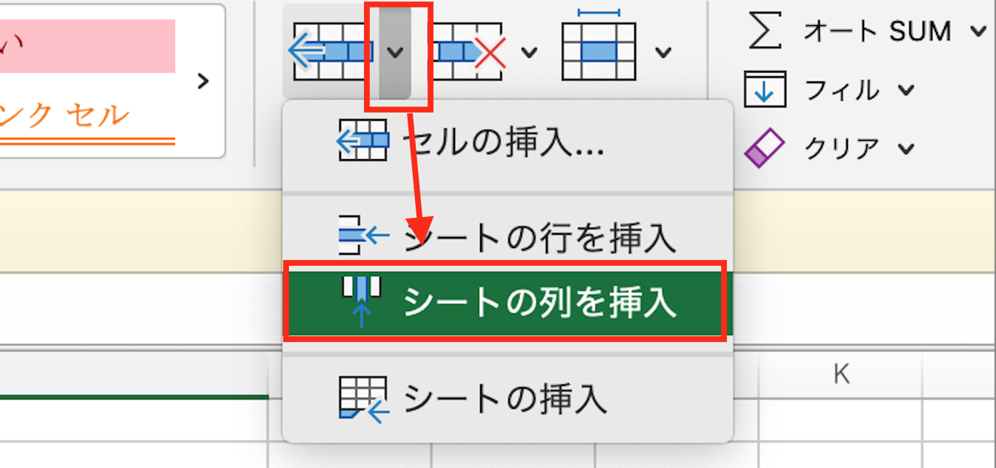
継続・変更の場合に記載
グループ名（wp+数字、グループの新規申請の場合は空欄）
アカウント名
アクセス元IP※

ー 初期パスワードは、登録完了時にご連絡いたします。 最初のログイン後、変更をお願いします。

記入例
KASHIWARP
 | 入力シート

記入例シートをご参考にご記入ください。
 | 申請の日付
* |  |  |  |  | 今日は 2026/07/14 です。

 | KASHIWARPの利用ポリシーを遵守することに同意しますか
 | 同意がない場合審査をしません。
*

 | KASHIWARPのデータ取り扱いセキュリティーチェックリストを満たしていますか
 | 満たしていない場合審査をしません。チェックリストを添付して提出して下さい。
*
コース
- 月単位でコース選択をします。
- 継続の場合は、年度末3月に来年度の計画を提出します。
- 契約手続きに２週間ほど要することを考慮してください。
 | 利用区分
*

 | 利用者区分
*

 | コース
 | 利用開始日および契約期間・料金の取扱い 契約などの手続きの都合により、利用開始日が希望月の1日を過ぎる場合は、利用開始日や契約期間についてご相談させていただきます。 月単位の契約のため、月の途中からの契約開始の際にも月初からの満額請求を行う場合がございます。
 | 上記内容に同意しますか？
利用料金
- 利用料はコース別・月単位で決まっています。
- 利用料はあらかじめ申請したコースで決定します。
- 支払い締日は、原則として年度の利用終了後翌月、または最終月としています。ご希望に応じて調整します。
- 契約書作成後は変更できません。
 | 4月 | 5月 | 6月 | 7月 | 8月 | 9月 | 10月 | 11月 | 12月 | 1月 | 2月 | 3月

 | 事務局記入欄
 | 価格(円・税抜） | XXX | ６コース単価80万円/月 ６ヶ月 アカデミックのため50%割引

 | 利用申請情報

 | 研究課題のタイトル
*

 | 研究課題の内容 (NCCEが提示するKASHIWARP提供の目的に合うところを記入してください。)
*

情報管理責任者
- グループ内の利用者から1名を選出します。
- 情報管理責任者にはデータ取り出しを行う権限が与えられますので、利用者から選出してください。
 | 申請代表者（代表研究者）
 | 所 属
 | 職 名
 | 氏 名
 | 所在地
 | 電 話
 | E-mail

 | 情報管理責任者
 | 所 属
 | 職 名
 | 氏 名
 | 所在地
 | 電 話
 | E-mail

 | 申請者
 | 所 属
 | 職 名
 | 氏 名
請求情報
請求書の宛名と送付先になります。
支払い手続きが可能な部署・担当者の記載をお願いします。
・クレジットカードでの決済について当院では対応しておらず、銀行振込でのご対応になります。
・支払い時の通貨については日本円でのお支払いが可能かご確認をお願いできれば幸いです。
・振り込み確認のため、請求書の名義が個人か大学か、入金元が個人か大学かご教示いただけますと幸いです。
 | 所在地
 | 電 話
 | E-mail

 | 請求書類送付先
 | E-mail
 | 所 属
 | 職 名
 | 氏 名
 | 所在地（郵送の場合）
 | 電 話
 | E-mail
 | 支払い元名義（振込み確認のため）

 | 契約書の名義（申請代表者が契約書名義となりますが、異なる名義を希望の場合は記載）
 | 所 属
 | 職 名
 | 氏 名
 | 所在地
 | 電 話
 | E-mail

アカウント利用申請はSheet2を入力して下さい

